Аналтз входных параметров
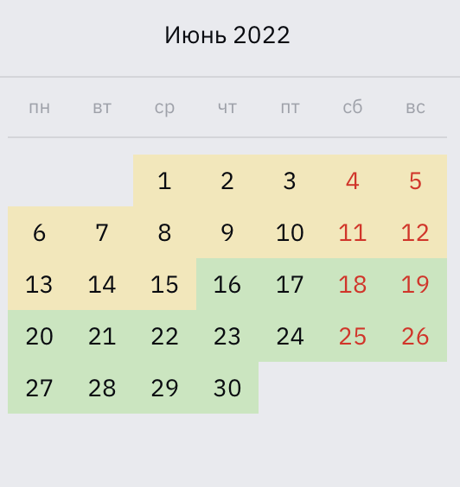
 | Классы Эквивалентности недели месяца
1. | 1-5
2. | 6-12
3. | 13-19
4. | 20-26
5. | 27-30

 | Тест для 1 класса
 | Вводим 2 число месяца результат четверг -valid | При всех других значениях-invalid
 | Вводим 4 число месяца результат суббота -valid | При всех других значениях-invalid

 | Тест для 2 класса
 | Вводим 7 число месяца результат вторник -valid | При всех других значениях-invalid
 | Вводим 10 число месяца результат пятница -valid | При всех других значениях-invalid

 | Тест для 3 класса
 | Вводим 13 число месяца результат понедельник -valid | При всех других значениях-invalid
 | Вводим 19 число месяца результат воскресенье -valid | При всех других значениях-invalid

 | Тест для 4 класса
 | Вводим 24 число месяца результат пятница -valid | При всех других значениях-invalid
 | Вводим 25 число месяца результат суббота -valid | При всех других значениях-invalid

 | Тест для 5 класса
 | Вводим 27 число месяца результат понедельник -valid | При всех других значениях-invalid
 | Вводим 29 число месяца результат среда -valid | При всех других значениях-invalid

